3
Баг Репорт №3
Короткое описание | [Регистрация]При обновлении страницы появляется поле «Отчество» и пропадает
Окружение | OS: Windows 10 64-bit Браузеры: Opera 60 Google Chrome 75
Проект | ecopayz.com
Важность: | S4 Незначительная (Minor)
· S1 Блокирующая (Blocker)
· S2 Критическая (Critical)
· S3 Значительная (Major)
· S4 Незначительная (Minor)
· S5 Тривиальная (Trivial)
Приоритет: | P2 Средний (Medium)
· P1 Высокий (High)
· P2 Средний (Medium)
· P3 Низкий (Low)
Статус | Обнаружен
Автор | Шульга Дмитрий
Назначен на | Шульга Алла
Шаги воспроизведения | Precondition:
 | Открыть страницу: https://secure.ecopayz.com/Registration.aspx?language=ru-RU
 | Steps to reproduce:
 | 1.Проверить корректное отображение полей

Фактический Результат | 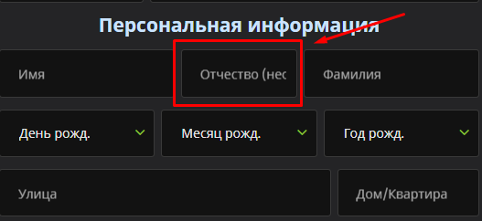
 | Поле "Отчество" отображается и пропадает при обновлении страницы
Ожидаемый результат | Поля отображаются корректно

